швейка
 |  |  | ООО "Детки" 630015 г.Новосибирск, ул. Королева, д. 40 Тел. (383)363-78-43, 363-78-53, 89139331229

Прайс-лист на 01.04.2020 г.
Фото | Артикул | Наименование |  | Размер | Оптовая цена | Заказ | Итого сумма заказа
Готовая продукция
01 Принадлежности для выписки
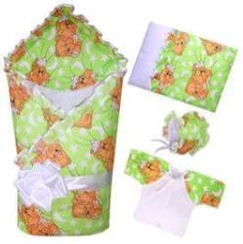 | 01115-06 лето | Комплект на выписку 5-ти предм (бязь набив) /одеяло наряд (Аляска плотность г/кв.м 100) 100*100, подушка, распашонка наряд, чепчик наряд, лента 3м/ 100% х/б |  |  | 880.00 |  | 0.00
 | 01115-06 демисезон | Комплект на выписку 5-ти предм (бязь набив) /одеяло наряд (Аляска плотность г/кв.м 200) 100*100, подушка, распашонка наряд, чепчик наряд утепл, лента 3м/ 100% х/б |  |  | 920.00 |  | 0.00
 | 01115-06 зима | Комплект на выписку 5-ти предм (бязь набив) /одеяло наряд (Аляска плотность г/кв.м 400) 100*100, подушка, распашонка наряд, чепчик наряд утепл, лента 3м/ 100% х/б |  |  | 960.00 |  | 0.00
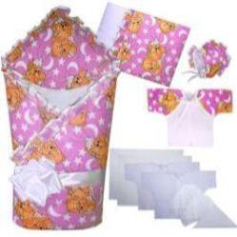 | 01115/1-06 лето | Комплект на выписку 12-ти предм (бязь набив) /одеяло наряд (Аляска плотность г/кв.м 100) 100*100, подушка, распашонка наряд, чепчик наряд, распашонка ситец, чепчик ситец, косынка ситец, пеленка ситец, распашонка фланель, чепчик фланель, пеленка фланель, лента 3м/ 100% х/б |  |  | 1,110.00 |  | 0.00
 | 01115/1-06 демисезон | Комплект на выписку 12-ти предм (бязь набив) /одеяло наряд (Аляска плотность г/кв.м 200) 100*100, подушка, распашонка наряд, чепчик наряд утепл, распашонка ситец, чепчик ситец, косынка ситец, пеленка ситец, распашонка фланель, чепчик фланель, пеленка фланель, лента 3м/ 100% х/б |  |  | 1,150.00 |  | 0.00
 | 01115/1-06 зима | Комплект на выписку 12-ти предм (бязь набив) /одеяло наряд (Аляска плотность г/кв.м 400) 100*100, подушка, распашонка наряд, чепчик наряд утепл, распашонка ситец, чепчик ситец, косынка ситец, пеленка ситец, распашонка фланель, чепчик фланель, пеленка фланель, лента 3м/ 100% х/б |  |  | 1,190.00 |  | 0.00
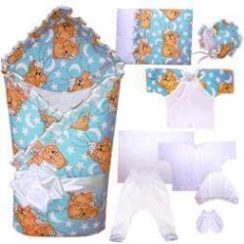 | 01115/2-06 лето | Комплект на выписку 10-ти предм (бязь набив) /одеяло наряд (Аляска плотность г/кв.м 100) 100*100, подушка, распашонка наряд, чепчик наряд, ползунки кулир, распашонка кулир, чепчик кулир, пеленка кулир, рукавички кулир, лента 3м/ 100% х/б |  |  | 1,140.00 |  | 0.00
 | 01115/2-06 демисезон | Комплект на выписку 10-ти предм (бязь набив) /одеяло наряд (Аляска плотность г/кв.м 200) 100*100, подушка, распашонка наряд, чепчик наряд утепл, ползунки кулир, распашонка кулир, чепчик кулир, пеленка кулир, рукавички кулир, лента 3м/ 100% х/б |  |  | 1,180.00 |  | 0.00
 | 01115/2-06 зима | Комплект на выписку 10-ти предм (бязь набив) /одеяло наряд (Аляска плотность г/кв.м 400) 100*100, подушка, распашонка наряд, чепчик наряд утепл, ползунки кулир, распашонка кулир, чепчик кулир, пеленка кулир, рукавички кулир, лента 3м/ 100% х/б |  |  | 1,220.00 |  | 0.00
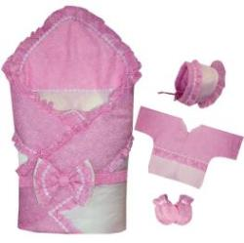
 | 01116-13 лето | Комплект на выписку 6-ти предм (батист) /одеяло наряд (Аляска плотность г/кв.м 100) 100*100, уголок наряд, распашонка наряд, чепчик наряд, рукавички, пояс с бантом/ 100% х/б |  |  | 1,450.00 |  | 0.00
 | 01116-13 демисезон | Комплект на выписку 6-ти предм (батист) /одеяло наряд (Аляска плотность г/кв.м 200) 100*100, уголок наряд, распашонка наряд, чепчик наряд утепл, рукавички, пояс с бантом/ 100% х/б |  |  | 1,490.00 |  | 0.00
 | 01116-13 зима | Комплект на выписку 6-ти предм (батист) /одеяло наряд (Аляска плотность г/кв.м 400) 100*100, уголок наряд, распашонка наряд, чепчик наряд утепл, рукавички, пояс с бантом/ 100% х/б |  |  | 1,530.00 |  | 0.00
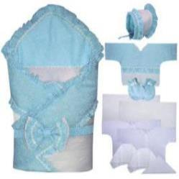 | 01116/1-13 лето | Комплект на выписку 13-ти предм (батист) /одеяло наряд (Аляска плотность г/кв.м 100) 100*100, уголок наряд, распашонка наряд, чепчик наряд, пояс с бантом, распашонка ситец, чепчик ситец, косынка ситец, пеленка ситец, распашонка фланель, чепчик фланель, пеленка фланель, рукавички/ 100% х/б |  |  | 1,700.00 |  | 0.00
 | 01116/1-13 демисезон | Комплект на выписку 13-ти предм (батист) /одеяло наряд (Аляска плотность г/кв.м 200) 100*100, уголок наряд, распашонка наряд, чепчик наряд утепл, пояс с бантом, распашонка ситец, чепчик ситец, косынка ситец, пеленка ситец, распашонка фланель, чепчик фланель, пеленка фланель, рукавички/ 100% х/б |  |  | 1,740.00 |  | 0.00
 | 01116/1-13 зима | Комплект на выписку 13-ти предм (батист) /одеяло наряд (Аляска плотность г/кв.м 400) 100*100, уголок наряд, распашонка наряд, чепчик наряд утепл, пояс с бантом, распашонка ситец, чепчик ситец, косынка ситец, пеленка ситец, распашонка фланель, чепчик фланель, пеленка фланель, рукавички/ 100% х/б |  |  | 1,780.00 |  | 0.00
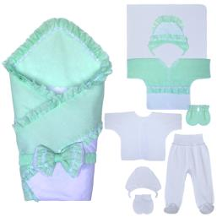 | 01116/2-13 лето | Комплект на выписку 11-ти предм (батист) /одеяло наряд (Аляска плотность г/кв.м 100) 100*100, уголок наряд, распашонка наряд, чепчик наряд, пояс с бантом, ползунки кулир, распашонка кулир, чепчик кулир, пеленка кулир, рукавички кулир, рукавички батист/ 100% х/б |  |  | 1,740.00 |  | 0.00
 | 01116/2-13 демисезон | Комплект на выписку 11-ти предм (батист) /одеяло наряд (Аляска плотность г/кв.м 200) 100*100, уголок наряд, распашонка наряд, чепчик наряд утепл, пояс с бантом, ползунки кулир, распашонка кулир, чепчик кулир, пеленка кулир, рукавички кулир, рукавички батист/ 100% х/б |  |  | 1,780.00 |  | 0.00
 | 01116/2-13 зима | Комплект на выписку 11-ти предм (батист) /одеяло наряд (Аляска плотность г/кв.м 400) 100*100, уголок наряд, распашонка наряд, чепчик наряд утепл, пояс с бантом, ползунки кулир, распашонка кулир, чепчик кулир, пеленка кулир, рукавички кулир, рукавички батист/ 100% х/б |  |  | 1,820.00 |  | 0.00
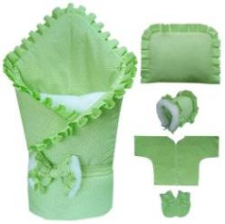 | 01118-06 зима | Комплект на выписку 7-ми предм (бязь) /одеяло наряд (Аляска плотность г/кв.м 400) 100*100, плед меховой (полушерсть), подушка, распашонка, чепчик утепл, рукавички, пояс с бантом/ 100% х/б |  |  | 1,590.00 |  | 0.00
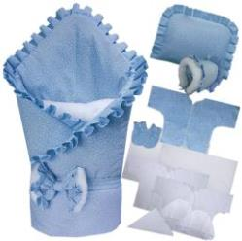 | 01118/1-06 зима | Комплект на выписку 14-ти предм (бязь) /одеяло наряд (Аляска плотность г/кв.м 400) 100*100, плед меховой (полушерсть), подушка, распашонка, чепчик утепл, рукавички, пояс с бантом, распашонка ситец, чепчик ситец, косынка ситец, пеленка ситец, распашонка фланель, чепчик фланель, пеленка фланель/ 100% х/б |  |  | 1,850.00 |  | 0.00
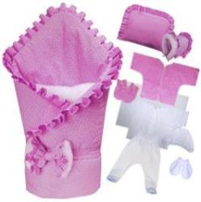 | 01118/2-06 зима | Комплект на выписку 12-ти предм (бязь) /одеяло наряд (Аляска плотность г/кв.м 400) 100*100, плед меховой (полушерсть), подушка, распашонка, чепчик утепл, рукавички, пояс с бантом, ползунки кулир, распашонка кулир, чепчик кулир, пеленка кулир, рукавички кулир/ 100% х/б |  |  | 1,880.00 |  | 0.00
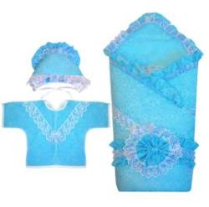 | 01117-13 лето | Комплект на выписку 5-ти предм (батист) /одеяло наряд (Аляска плотность г/кв.м 100) 100*100, уголок наряд, распашонка наряд, чепчик наряд, пояс с бантом/ 100% х/б |  |  | 1,500.00 |  | 0.00
 | 01117-13 демисезон | Комплект на выписку 5-ти предм (батист) /одеяло наряд (Аляска плотность г/кв.м 200) 100*100, уголок наряд, распашонка наряд, чепчик наряд утепл, пояс с бантом/ 100% х/б |  |  | 1,540.00 |  | 0.00
 | 01117-13 зима | Комплект на выписку 5-ти предм (батист) /одеяло наряд (Аляска плотность г/кв.м 400) 100*100, уголок наряд, распашонка наряд, чепчик наряд утепл, пояс с бантом/ 100% х/б |  |  | 1,580.00 |  | 0.00
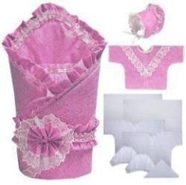 | 01117/1-13 лето | Комплект на выписку 12-ти предм (батист) /одеяло наряд (Аляска плотность г/кв.м 100) 100*100, уголок наряд, распашонка наряд, чепчик наряд, пояс с бантом, распашонка ситец, чепчик ситец, косынка ситец, пеленка ситец, распашонка фланель, чепчик фланель, пеленка фланель/ 100% х/б |  |  | 1,760.00 |  | 0.00
 | 01117/1-13 демисезон | Комплект на выписку 12-ти предм (батист) /одеяло наряд (Аляска плотность г/кв.м 200) 100*100, уголок наряд, распашонка наряд, чепчик наряд утепл, пояс с бантом, распашонка ситец, чепчик ситец, косынка ситец, пеленка ситец, распашонка фланель, чепчик фланель, пеленка фланель/ 100% х/б |  |  | 1,800.00 |  | 0.00
 | 01117/1-13 зима | Комплект на выписку 12-ти предм (батист) /одеяло наряд (Аляска плотность г/кв.м 400) 100*100, уголок наряд, распашонка наряд, чепчик наряд утепл, пояс с бантом, распашонка ситец, чепчик ситец, косынка ситец, пеленка ситец, распашонка фланель, чепчик фланель, пеленка фланель/ 100% х/б |  |  | 1,840.00 |  | 0.00
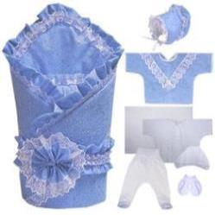 | 01117/2-13 лето | Комплект на выписку 10-ти предм (батист) /одеяло наряд (Аляска плотность г/кв.м 100) 100*100, уголок наряд, распашонка наряд, чепчик наряд, пояс с бантом, ползунки кулир, распашонка кулир, чепчик кулир, пеленка кулир, рукавички кулир/ 100% х/б |  |  | 1,790.00 |  | 0.00
 | 01117/2-13 демисезон | Комплект на выписку 10-ти предм (батист) /одеяло наряд (Аляска плотность г/кв.м 200) 100*100, уголок наряд, распашонка наряд, чепчик наряд утепл, пояс с бантом, ползунки кулир, распашонка кулир, чепчик кулир, пеленка кулир, рукавички кулир/ 100% х/б |  |  | 1,830.00 |  | 0.00
 | 01117/2-13 зима | Комплект на выписку 10-ти предм (батист) /одеяло наряд (Аляска плотность г/кв.м 400) 100*100, уголок наряд, распашонка наряд, чепчик наряд утепл, пояс с бантом, ползунки кулир, распашонка кулир, чепчик кулир, пеленка кулир, рукавички кулир/ 100% х/б |  |  | 1,870.00 |  | 0.00
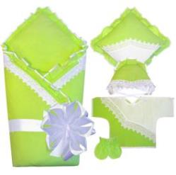 | 01119-08 лето | Комплект на выписку 6-ти предм (бязь г/о) /одеяло наряд (Аляска плотность г/кв.м 100) 100*100, подушка, распашонка наряд, чепчик наряд, рукавички, лента 3м/ 100% х/б |  |  | 1,340.00 |  | 0.00
 | 01119-08 демисезон | Комплект на выписку 6-ти предм (бязь г/о) /одеяло наряд (Аляска плотность г/кв.м 200) 100*100, подушка, распашонка наряд, чепчик наряд утепл, рукавички, лента 3м/ 100% х/б |  |  | 1,380.00 |  | 0.00
 | 01119-08 зима | Комплект на выписку 6-ти предм (бязь г/0) /одеяло наряд (Аляска плотность г/кв.м 400) 100*100, подушка, распашонка наряд, чепчик наряд утепл, рукавички, лента 3м/ 100% х/б |  |  | 1,420.00 |  | 0.00
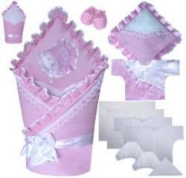 | 01119/1-08 лето | Комплект на выписку 13-ти предм (бязь г/о) /одеяло наряд (Аляска плотность г/кв.м 100) 100*100, подушка, распашонка наряд, чепчик наряд, лента 3м, рукавички, распашонка ситец, чепчик ситец, косынка ситец, пеленка ситец, распашонка фланель, чепчик фланель, пеленка фланель/ 100% х/б |  |  | 1,590.00 |  | 0.00
 | 01119/1-08 демисезон | Комплект на выписку 13-ти предм (бязь г/о) /одеяло наряд (Аляска плотность г/кв.м 200) 100*100, подушка, распашонка наряд, чепчик наряд утепл, лента 3м, рукавички, распашонка ситец, чепчик ситец, косынка ситец, пеленка ситец, распашонка фланель, чепчик фланель, пеленка фланель/ 100% х/б |  |  | 1,630.00 |  | 0.00
 | 01119/1-08 зима | Комплект на выписку 13-ти предм (бязь г/о) /одеяло наряд (Аляска плотность г/кв.м 400) 100*100, подушка, распашонка наряд, чепчик наряд утепл, лента 3м, рукавички, распашонка ситец, чепчик ситец, косынка ситец, пеленка ситец, распашонка фланель, чепчик фланель, пеленка фланель/ 100% х/б |  |  | 1,670.00 |  | 0.00
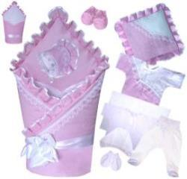 | 01119/2-08 лето | Комплект на выписку 11-ти предм (бязь г/о) /одеяло наряд (Аляска плотность г/кв.м 100) 100*100, подушка, распашонка наряд, чепчик наряд, лента 3м, ползунки кулир, распашонка кулир, чепчик кулир, пеленка кулир, рукавички кулир, рукавички бязь/ 100% х/б |  |  | 1,620.00 |  | 0.00
 | 01119/2-08 демисезон | Комплект на выписку 11-ти предм (бязь г/о) /одеяло наряд (Аляска плотность г/кв.м 200) 100*100, подушка, распашонка наряд, чепчик наряд утепл, лента 3м, ползунки кулир, распашонка кулир, чепчик кулир, пеленка кулир, рукавички кулир, рукавички бязь/ 100% х/б |  |  | 1,660.00 |  | 0.00
 | 01119/2-08 зима | Комплект на выписку 11-ти предм (бязь г/о) /одеяло наряд (Аляска плотность г/кв.м 400) 100*100, подушка, распашонка наряд, чепчик наряд утепл, лента 3м, ползунки кулир, распашонка кулир, чепчик кулир, пеленка кулир, рукавички кулир, рукавички бязь/ 100% х/б |  |  | 1,700.00 |  | 0.00
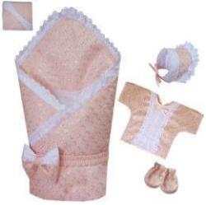 | 01120-01 лето | Комплект на выписку 7-ми предм (шитье-батист) /пододеял наряд, одеяло (Аляска плотность г/кв.м 100) 100*100, уголок наряд, распашонка наряд, чепчик наряд, рукавички, пояс с бантом/ 100% х/б |  |  | 1,710.00 |  | 0.00
 | 01120-01 демисезон | Комплект на выписку 7-ми предм (шитье-батист) /пододеял наряд, одеяло (Аляска плотность г/кв.м 200) 100*100, уголок наряд, распашонка наряд, чепчик наряд утепл, рукавички, пояс с бантом/ 100% х/б |  |  | 1,750.00 |  | 0.00
 | 01120-01 зима | Комплект на выписку 7-ми предм (шитье-батист) /пододеял наряд, одеяло (Аляска плотность г/кв.м 400) 100*100, уголок наряд, распашонка наряд, чепчик наряд утепл, рукавички, пояс с бантом/ 100% х/б |  |  | 1,790.00 |  | 0.00
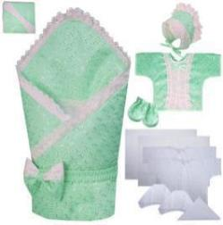 | 01120/1-01 лето | Комплект на выписку 14-ти предм (шитье-батист) /пододеял наряд, одеяло (Аляска плотность г/кв.м 100) 100*100, уголок наряд, распашонка наряд, чепчик наряд, пояс с бантом, рукавички, распашонка ситец, чепчик ситец, косынка ситец, пеленка ситец, распашонка фланель, чепчик фланель, пеленка фланель/ 100% х/б |  |  | 1,950.00 |  | 0.00
 | 01120/1-01 демисезон | Комплект на выписку 14-ти предм (шитье-батист) /пододеял наряд, одеяло (Аляска плотность г/кв.м 200) 100*100, уголок наряд, распашонка наряд, чепчик наряд утепл, пояс с бантом, рукавички, распашонка ситец, чепчик ситец, косынка ситец, пеленка ситец, распашонка фланель, чепчик фланель, пеленка фланель/ 100% х/б |  |  | 1,990.00 |  | 0.00
 | 01120/1-01 зима | Комплект на выписку 14-ти предм (шитье-батист) /пододеял наряд, одеяло (Аляска плотность г/кв.м 400) 100*100, уголок наряд, распашонка наряд, чепчик наряд утепл, пояс с бантом, рукавички, распашонка ситец, чепчик ситец, косынка ситец, пеленка ситец, распашонка фланель, чепчик фланель, пеленка фланель/ 100% х/б |  |  | 2,030.00 |  | 0.00
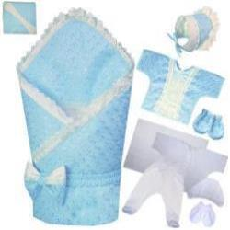 | 01120/2-01 лето | Комплект на выписку 12-ти предм (шитье-батист) /пододеял наряд, одеяло (Аляска плотность г/кв.м 100) 100*100, уголок наряд, распашонка наряд, чепчик наряд, пояс с бантом, ползунки кулир, распашонка кулир, чепчик кулир, пеленка кулир, рукавички, рукавички кулир/ 100% х/б |  |  | 1,980.00 |  | 0.00
 | 01120/2-01 демисезон | Комплект на выписку 12-ти предм (шитье-батист) /пододеял наряд, одеяло (Аляска плотность г/кв.м 200) 100*100, уголок наряд, распашонка наряд, чепчик наряд утепл, пояс с бантом, ползунки кулир, распашонка кулир, чепчик кулир, пеленка кулир, рукавички, рукавички кулир/ 100% х/б |  |  | 2,020.00 |  | 0.00
 | 01120/2-01 зима | Комплект на выписку 12-ти предм (шитье-батист) /пододеял наряд, одеяло (Аляска плотность г/кв.м 400) 100*100, уголок наряд, распашонка наряд, чепчик наряд утепл, пояс с бантом, ползунки кулир, распашонка кулир, чепчик кулир, пеленка кулир, рукавички, рукавички кулир/ 100% х/б |  |  | 2,060.00 |  | 0.00
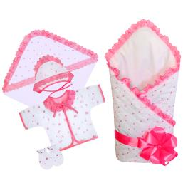 | 01121-02 лето | Комплект на выписку 7-ми предм (шитье) /пододеял наряд, одеяло (Аляска плотность г/кв.м 100) 100*100, уголок наряд, распашонка наряд, чепчик наряд, рукавички, лента атлас 3м/ 100% х/б |  |  | 1,240.00 |  | 0.00
 | 01121-02 демисезон | Комплект на выписку 7-ми предм (шитье) /пододеял наряд, одеяло (Аляска плотность г/кв.м 200) 100*100, уголок наряд, распашонка наряд, чепчик наряд, рукавички, лента атлас 3м/ 100% х/б |  |  | 1,280.00 |  | 0.00
 | 01121-02 зима | Комплект на выписку 7-ми предм (шитье) /пододеял наряд, одеяло (Аляска плотность г/кв.м 400) 100*100, уголок наряд, распашонка наряд, чепчик наряд, рукавички, лента атлас 3м/ 100% х/б |  |  | 1,320.00 |  | 0.00
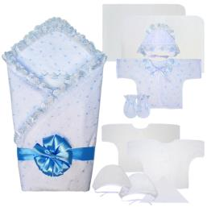 | 01121/1-02 лето | Комплект на выписку 14-ти предм (шитье) /пододеял наряд, одеяло (Аляска плотность г/кв.м 100) 100*100, уголок наряд, распашонка наряд, чепчик наряд, лента атлас 3м, рукавички, распашонка ситец, чепчик ситец, косынка ситец, пеленка ситец, распашонка фланель, чепчик фланель, пеленка фланель/ 100% х/б |  |  | 1,500.00 |  | 0.00
 | 01121/1-02 демисезон | Комплект на выписку 14-ти предм (шитье) /пододеял наряд, одеяло (Аляска плотность г/кв.м 200) 100*100, уголок наряд, распашонка наряд, чепчик наряд, лента атлас 3м, рукавички, распашонка ситец, чепчик ситец, косынка ситец, пеленка ситец, распашонка фланель, чепчик фланель, пеленка фланель/ 100% х/б |  |  | 1,540.00 |  | 0.00
 | 01121/1-02 зима | Комплект на выписку 14-ти предм (шитье) /пододеял наряд, одеяло (Аляска плотность г/кв.м 400) 100*100, уголок наряд, распашонка наряд, чепчик наряд, лента атлас 3м, рукавички, распашонка ситец, чепчик ситец, косынка ситец, пеленка ситец, распашонка фланель, чепчик фланель, пеленка фланель/ 100% х/б |  |  | 1,580.00 |  | 0.00
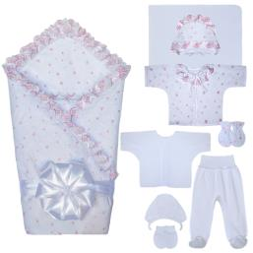 | 01121/2-02 лето | Комплект на выписку 12-ти предм (шитье) /пододеял наряд, одеяло (Аляска плотность г/кв.м 100) 100*100, уголок наряд, распашонка наряд, чепчик наряд, лента атлас 3м, ползунки кулир, распашонка кулир, чепчик кулир, пеленка кулир, рукавички, рукавички кулир/ 100% х/б |  |  | 1,520.00 |  | 0.00
 | 01121/2-02 демисезон | Комплект на выписку 12-ти предм (шитье) /пододеял наряд, одеяло (Аляска плотность г/кв.м 200) 100*100, уголок наряд, распашонка наряд, чепчик наряд, лента атлас 3м, ползунки кулир, распашонка кулир, чепчик кулир, пеленка кулир, рукавички, рукавички кулир/ 100% х/б |  |  | 1,560.00 |  | 0.00
 | 01121/2-02 зима | Комплект на выписку 12-ти предм (шитье) /пододеял наряд, одеяло (Аляска плотность г/кв.м 400) 100*100, уголок наряд, распашонка наряд, чепчик наряд, лента атлас 3м, ползунки кулир, распашонка кулир, чепчик кулир, пеленка кулир, рукавички, рукавички кулир/ 100% х/б |  |  | 1,600.00 |  | 0.00
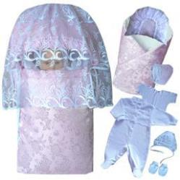 | 01124-16 универсал (зима, веста-осень) | Комплект на выписку 9-ти предм (жаккард) /конверт на молнии, одеяло наряд (Аляска плотность г/кв.м 200) 100*100, накидка, подушка, чепчик наряд утепл, комбинезон, распашонка, чепчик, рукавички (интерлок-пенье)/ 100% х/б |  |  | 2,800.00 |  | 0.00
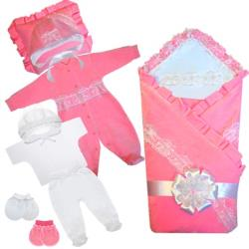 | 01126-21 лето | Комплект на выписку 11-ти предм (велюр) /одеяло наряд (Аляска плотность г/кв.м 100) 100*100, подушка наряд, уголок наряд, комбинезон наряд, чепчик наряд, рукавички, ползунки кулир, распашонка кулир, чепчик кулир, рукавички кулир, лента с бантом/ 100% х/б |  |  | 2,220.00 |  | 0.00
 | 01126-21 демисезон | Комплект на выписку 11-ти предм (велюр) /одеяло наряд (Аляска плотность г/кв.м 200) 100*100, подушка наряд, уголок наряд, комбинезон наряд, чепчик утеплен наряд, рукавички, ползунки кулир, распашонка кулир, чепчик кулир, рукавички кулир, лента с бантом/ 100% х/б |  |  | 2,260.00 |  | 0.00
 | 01126-21 зима | Комплект на выписку 11-ти предм (велюр) /одеяло наряд (Аляска плотность г/кв.м 400) 100*100, подушка наряд, уголок наряд, комбинезон наряд, чепчик утеплен наряд, рукавички, ползунки кулир, распашонка кулир, чепчик кулир, рукавички кулир, лента с бантом/ 100% х/б |  |  | 2,300.00 |  | 0.00
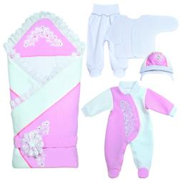 | 01129-31 лето | Комплект на выписку 6-ти предм (капитон) /одеяло наряд 90*90 (100г Аляска), комбинезон наряд р56-36, шапочка на подкладе с завяз р38, пояс с украшением на липе, распашонка кулир с закр ручками р56-36, ползунки кулир на рибане р.56-36/ 100% х/б |  |  | 2,600.00 |  | 0.00 | НОВИНКА
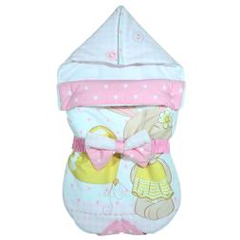 | 12402-06 лето | Конверт прогулочный (бязь), на молниях с двух сторон, с капюшоном на молнии, с откидным клапаном на кнопках, с поясом на резине с бантом, наполнитель Аляска 100г, 100% х/б |  |  | 780.00 |  | 0.00 | НОВИНКА
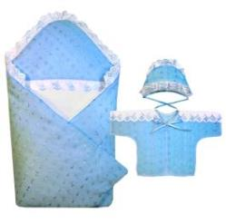 | 01101-02 лето | Комплект на выписку 3-х предм (шитье) /одеяло-конверт на липе (Аляска плотность г/кв.м 100), распашонка наряд, чепчик наряд/ 100% х/б |  |  | 860.00 |  | 0.00
 | 01101-02 демисезон | Комплект на выписку 3-х предм (шитье) /одеяло-конверт на липе (Аляска плотность г/кв.м 200), распашонка наряд, чепчик наряд/ 100% х/б |  |  | 900.00 |  | 0.00
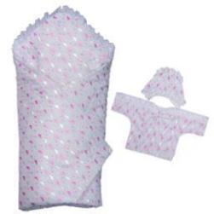 | 01101-01 лето | Комплект на выписку 3-х предм (шитье-батист) /одеяло-конверт на липе (Аляска плотность г/кв.м 100), распашонка наряд, чепчик наряд/ 100% х/б |  |  | 1,020.00 |  | 0.00
 | 01101-01 демисезон | Комплект на выписку 3-х предм (шитье-батист) /одеяло-конверт на липе (Аляска плотность г/кв.м 200), распашонка наряд, чепчик наряд/ 100% х/б |  |  | 1,060.00 |  | 0.00
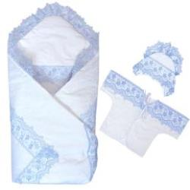 | 01105-09 лето | Комплект на выписку 3-х предм (сатин) /одеяло-конверт на липе (Аляска плотность г/кв.м 100), распашонка наряд, чепчик наряд) 100% х/б |  |  | 1,230.00 |  | 0.00
 | 01105-09 демисезон | Комплект на выписку 3-х предм (сатин) /одеяло-конверт на липе (Аляска плотность г/кв.м 200), распашонка наряд, чепчик наряд) 100% х/б |  |  | 1,270.00 |  | 0.00
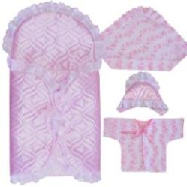 | 01104-18 лето | Комплект на выписку 4-х предм (атлас ультрастеп) /конверт наряд (Аляска плотность г/кв.м 100), уголок наряд, распашонка наряд, чепчик наряд на подкладе/ 100% х/б |  |  | 1,240.00 |  | 0.00
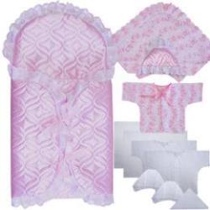 | 01104/1-18 лето | Комплект на выписку 11-ти предм (атлас ультрастеп) /конверт (Аляска плотность г/кв.м 100), уголок наряд, распашонка наряд, чепчик на подкладе, распашонка ситец, чепчик ситец, косынка ситец, пеленка ситец, распашонка фланель, чепчик фланель, пеленка фланель / 100% х/б |  |  | 1,470.00 |  | 0.00
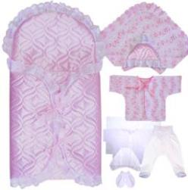 | 01104/2-18 лето | Комплект на выписку 9-ти предм (атлас ультрастеп) /конверт (Аляска плотность г/кв.м 100), уголок наряд, распашонка наряд, чепчик наряд на подкладе, пеленка кулир, распашонка кулир, ползунки кулир, чепчик кулир, рукавички кулир/ 100% х/б |  |  | 1,500.00 |  | 0.00
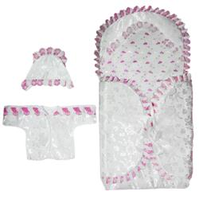 | 01104-16 лето | Комплект на выписку 4-х предм (жаккард) /конверт наряд (Аляска плотность г/кв.м 200), уголок наряд, распашонка наряд, чепчик наряд на подкладе/ 100% х/б |  |  | 1,500.00 |  | 0.00
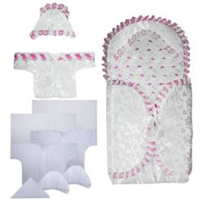 | 01104/1-16 лето | Комплект на выписку 11-ти предм (жаккард) /конверт (Аляска плотность г/кв.м 200), уголок наряд, распашонка наряд, чепчик на подкладе, распашонка ситец, чепчик ситец, косынка ситец, пеленка ситец, распашонка фланель, чепчик фланель, пеленка фланель / 100% х/б |  |  | 1,730.00 |  | 0.00
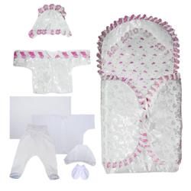 | 01104/2-16 лето | Комплект на выписку 9-ти предм (жаккард) /конверт (Аляска плотность г/кв.м 200), уголок наряд, распашонка наряд, чепчик наряд на подкладе, пеленка кулир, распашонка кулир, ползунки кулир, чепчик кулир, рукавички кулир/ 100% х/б |  |  | 1,760.00 |  | 0.00
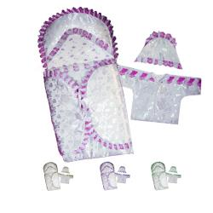 | 01102-16 универсал (весна-осень, лето) | Комплект на выписку 4-х предм (жаккард) /одеяло (Аляска плотность г/кв.м 100), конверт наряд (Аляска плотность г/кв.м 200), распашонка наряд, чепчик наряд на подкладе/ 100% х/б |  |  | 1,700.00 |  | 0.00
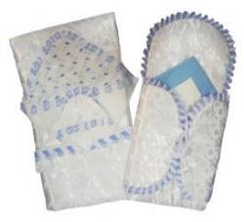 | 01102/1-16 универсал (весна-осень, лето) | Комплект на выписку 12-ти предм (жаккард) /одеяло (Аляска плотность г/кв.м 100), конверт (Аляска плотность г/кв.м 200), уголок наряд, распашонка наряд, чепчик на подкладе, распашонка ситец, чепчик ситец, косынка ситец, пеленка ситец, распашонка фланель, чепчик фланель, пеленка фланель / 100% х/б |  |  | 1,930.00 |  | 0.00
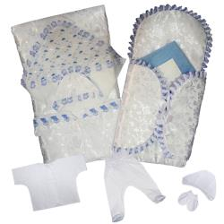 | 01102/2-16 универсал (весна-осень, лето) | Комплект на выписку 10-ти предм (жаккард) /одеяло (Аляска плотность г/кв.м 100), конверт (Аляска плотность г/кв.м 200), уголок наряд, распашонка наряд, чепчик наряд на подкладе, пеленка кулир, распашонка кулир, ползунки кулир, чепчик кулир, рукавички кулир / 100% х/б |  |  | 1,960.00 |  | 0.00
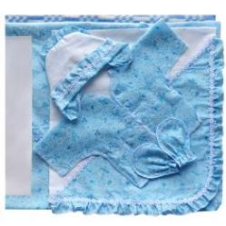 | 01125-13 лето | Комплект на выписку 7-ми предм (батист) /одеяло байковое 112*90, пододеяльник 114*92, уголок наряд, распашонка наряд, чепчик наряд на подкладе, рукавички, лента 3м/ 100% х/б |  |  | 1,450.00 |  | 0.00
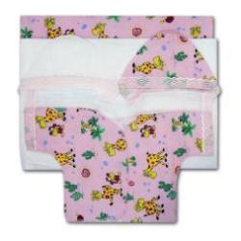 | 01201 | Комплект для новорожд 6-ти предм /чепчик с круж флан, чепчик с круж ситец, пеленка флан, пеленка ситец, распашонка с круж флан, распашонка с круж ситец/ 100% х/б |  |  | 280.00 |  | 0.00
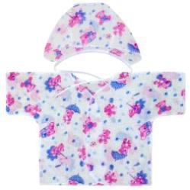 | 01205-03 | Комплект для новорожденного 2-х предм /распаш кор рукав, чепчик) (ситец) 100% х/б |  |  | 44.00 |  | 0.00
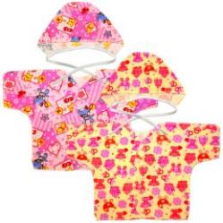 | 01205-07 | Комплект для новорожденного 2-х предм /распаш кор рукав, чепчик) (фланель) 100% х/б |  |  | 63.00 |  | 0.00
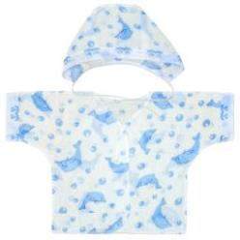 | 01204-03 | Комплект для новорожденного 2-х предм /распаш кор рукав с круж., чепчик с круж/ (ситец) 100%х/б |  |  | 50.00 |  | 0.00
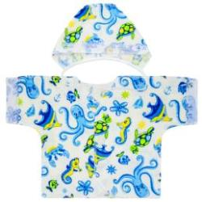 | 01204-07 | Комплект для новорожденного 2-х предм /распаш кор рукав с круж., чепчик с круж) (фланель) 100% х/б |  |  | 69.00 |  | 0.00
 | 01301 | Лента на выписку 50мм (атлас) 3м |  |  | 40.00 |  | 0.00
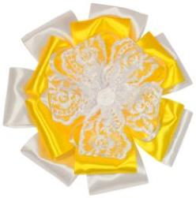 | 01402 | Бант нарядный на выписку (атлас) 15см, лента 2м |  |  | 200.00 |  | 0.00
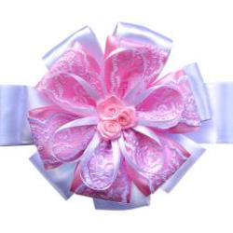 | 01407 | Бант нарядный на выписку (атлас) 15см, лента 2м |  |  | 200.00 |  | 0.00
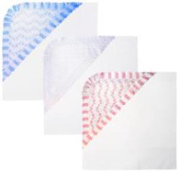 | 01301-01 | Уголок для новорож (шитье-батист) 100% х/б |  |  | 140.00 |  | 0.00
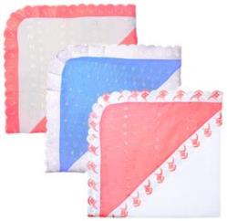 | 01301-02 | Уголок для новорож (шитье) 100% х/б |  |  | 120.00 |  | 0.00
00 Все для крещения
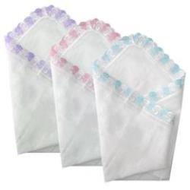 | 00101-03 | Простынка для крещения отделка шитье (80х80) (ситец) / 100% х/б |  |  | 160.00 |  | 0.00
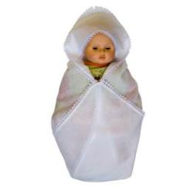 | 00102-08 | Простынка для крещения с уголком отделка кружевом (80х80) (бязь г/о) / 100% х/б |  |  | 260.00 |  | 0.00
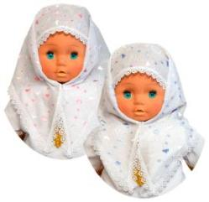 | 00208-01 | Косынка отделка кружевом (шитье-батист) 100% х/б |  | 56-58 | 125.00 |  | 0.00
 | 00208-02 | Косынка отделка кружевом (шитье) 100% х/б |  | 56-58 | 115.00 |  | 0.00
 | 00202-01 | Косынка-чепчик 100% х/б |  | 36 | 150.00 |  | 0.00
 |  |  |  | 38 |  |  | 0.00
 |  |  |  | 40 |  |  | 0.00
 | 00204-08 | Чепчик с кружевом (бязь) 100% х/б |  | 36 | 115.00 |  | 0.00
 |  |  |  | 38 |  |  | 0.00
 |  |  |  | 40 |  |  | 0.00
 | 00305-13 | Рубашка для крещения (батист) 100% х/б |  | 68-74 | 612.00 |  | 0.00
 | 00309-08 | Рубашка для крещения (бязь г/о) 100% х/б |  | 56-62 | 345.00 |  | 0.00
 |  |  |  | 68-74 |  |  | 0.00
 | 00310-08 | Рубашка для крещения (бязь г/о) 100% х/б |  | 56-62 | 345.00 |  | 0.00
 |  |  |  | 68-74 |  |  | 0.00
 |  |  |  | 80-86 |  |  | 0.00
 | 00312-08 | Рубашка для крещения (бязь) 100% х/б |  | 56-62 | 345.00 |  | 0.00
 |  |  |  | 68-74 |  |  | 0.00
 |  |  |  | 80-86 |  |  | 0.00
 | 00313-02 | Рубашка для крещения (шитье) 100% х/б |  | 62-40 | 357.00 |  | 0.00
 |  |  |  | 68-44 |  |  | 0.00
 |  |  |  | 74-48 |  |  | 0.00
 |  |  |  | 80-52 |  |  | 0.00
 |  |  |  | 86-56 |  |  | 0.00
 | 00314-01 | Рубашка для крещения (шитье-батист) 100% х/б |  | 62-40 | 417.00 |  | 0.00
 |  |  |  | 68-44 |  |  | 0.00
 |  |  |  | 74-48 |  |  | 0.00
 |  |  |  | 80-52 |  |  | 0.00
 |  |  |  | 86-56 |  |  | 0.00
 | 00315-13 | Рубашка для крещения (батист) 100% х/б |  | 74-48 | 320.00 |  | 0.00
 |  |  |  | 80-52 |  |  | 0.00
 |  |  |  | 86-52 |  |  | 0.00
 |  |  |  | 92-56 |  |  | 0.00
 | 00318-08 | Рубашка для крещения, с запахом, распашная на завязках, украшена тесьмой (бязь г/о) 100% х/б |  | 62-40 | 412.00 |  | 0.00
 |  |  |  | 68-44 |  |  | 0.00
 |  |  |  | 74-48 |  |  | 0.00
 |  |  |  | 80-52 |  |  | 0.00
 |  |  |  | 86-56 |  |  | 0.00
 | 00319-08 | Рубашка для крещения, рукав реглан, сзади распашная на кнопках, украшена тесьмой (бязь г/о) 100% х/б |  | 74-48 | 345.00 |  | 0.00
 |  |  |  | 80-52 |  |  | 0.00
 |  |  |  | 86-52 |  |  | 0.00
 |  |  |  | 92-56 |  |  | 0.00
 | 00320-08 | Рубашка для крещения, рукав реглан, завязки по переду, украшена кружевом (бязь г/о) 100% х/б |  | 74-48 | 306.00 |  | 0.00
 |  |  |  | 80-52 |  |  | 0.00
 |  |  |  | 86-52 |  |  | 0.00
 |  |  |  | 92-56 |  |  | 0.00
 | 00401-08 | Комплект для крещения 3 предмета /рубашечка, чепчик, простынка/ (бязь г/о) 100% х/б |  | 56-62 | 642.00 |  | 0.00
 | 00403-08 | Комплект для крещения 3 предмета /рубашечка, чепчик, простынка/ (бязь г/о) 100% х/б |  | 56-62 | 642.00 |  | 0.00
 |  |  |  | 68-74 |  |  | 0.00
 | 00405-08 | Комплект для крещения 2 предмета /распашное платье, косынка/ (бязь) 100% х/б |  | 68-74 | 554.00 |  | 0.00
 |  |  |  | 80-86 |  |  | 0.00
 | 00406-08 | Комплект для крещения 2 предмета /рубашечка, чепчик/ (бязь г/о) 100% х/б |  | 56-62 | 500.00 |  | 0.00
 |  |  |  | 68-74 |  |  | 0.00
 | 00407-10 | Комплект для крещения 2 предмета /полукомбинезон, чепчик/ (кулир) 100% х/б |  | 62-40 | 225.00 |  | 0.00
 |  |  |  | 68-44 |  |  | 0.00
 |  |  |  | 74-48 |  |  | 0.00
08 Постельные принадлежности
 | 08802-06 | Балдахин комбинир 3м (бязь, вуаль с галстуком) |  |  | 520.00 |  | 0.00
 | 08802-05 | Балдахин комбинир 3м (бязь отеч, вуаль с галстуком) |  |  | 500.00 |  | 0.00
 | 08801-05 | Балдахин-ткань 3м (бязь отеч+кружево) |  |  | 650.00 |  | 0.00
 | 08801-06 | Балдахин-ткань 3м (бязь+кружево) |  |  | 680.00 |  | 0.00
 | 08601-05 | Бортик в кровать 4-х стор h=30 (бязь отеч) |  |  | 530.00 |  | 0.00
 | 08601-06 | Бортик в кровать 4-х стор h=30 (бязь) |  |  | 550.00 |  | 0.00
 | 08602-05 | Бортик в кровать высок 4-х стор раздел h=50 (бязь отеч) |  |  | 930.00 |  | 0.00
 | 08602-06 | Бортик в кровать высок 4-х стор раздел h=50 (бязь) |  |  | 970.00 |  | 0.00
 | 08604-37 бел Совы | Бортик-подушки на завязках (34*34) 12 предметов (поплин), для прямоугольной, овальной или круглой детской кроватки |  |  | 1,215.00 |  | 0.00 | НОВИНКА
 | 08604-37 бел Зигзаги/звезды ассорти | Бортик-подушки на завязках (34*34) 12 предметов (поплин), для прямоугольной, овальной или круглой детской кроватки |  |  | 1,215.00 |  | 0.00
 | 08604-37 гол Зигзаги/звезды | Бортик-подушки на завязках (34*34) 12 предметов (поплин), для прямоугольной, овальной или круглой детской кроватки |  |  | 1,215.00 |  | 0.00
 | 08604-37 бел Якори | Бортик-подушки на завязках (34*34) 12 предметов (поплин), для прямоугольной, овальной или круглой детской кроватки |  |  | 1,215.00 |  | 0.00 | НОВИНКА
 | 08604-37 беж Зигзаги/звезды | Бортик-подушки на завязках (34*34) 12 предметов (поплин), для прямоугольной, овальной или круглой детской кроватки |  |  | 1,215.00 |  | 0.00
 | 08604-37 беж Жирафы/зигзаги | Бортик-подушки на завязках (34*34) 12 предметов (поплин), для прямоугольной, овальной или круглой детской кроватки |  |  | 1,215.00 |  | 0.00 | НОВИНКА
 | 08604-37 беж Совы/звезды | Бортик-подушки на завязках (34*34) 12 предметов (поплин), для прямоугольной, овальной или круглой детской кроватки |  |  | 1,215.00 |  | 0.00
 | 08701-05 | Карман прикроватный (бязь отеч) |  |  | 360.00 |  | 0.00
 | 08701-06 | Карман прикроватный (бязь) |  |  | 380.00 |  | 0.00
 | 08505-05 | Комплект в кровать 2-х предм /борт 4-х стор 30см, балдахин комбин. 3м/ (бязь отеч) |  |  | 1,000.00 |  | 0.00
 | 08505-06 | Комплект в кровать 2-х предм /борт 4-х стор 30см, балдахин комбин. 3м/ (бязь) |  |  | 1,050.00 |  | 0.00
 | 08504-06 Зверята на облаках на голубом фоне | Комплект в кровать 5-ти предм /борт 4-х стор, балдахин-вуаль 3м, подод 112*147, прост 95*147, навол 42*62/ (бязь) |  |  | 1,900.00 |  | 0.00
 | 08504-06 Зверята на облаках на розовом фоне | Комплект в кровать 5-ти предм /борт 4-х стор, балдахин-вуаль 3м, подод 112*147, прост 95*147, навол 42*62/ (бязь) |  |  | 1,900.00 |  | 0.00
 | 08504-06 Зверята на облаках на салатовом фоне | Комплект в кровать 5-ти предм /борт 4-х стор, балдахин-вуаль 3м, подод 112*147, прост 95*147, навол 42*62/ (бязь) |  |  | 1,900.00 |  | 0.00
 | 08504-06 Зверята на облаках на бежевом фоне | Комплект в кровать 5-ти предм /борт 4-х стор, балдахин-вуаль 3м, подод 112*147, прост 95*147, навол 42*62/ (бязь) |  |  | 1,900.00 |  | 0.00
 | 08504-06 Слоники на розовом фоне | Комплект в кровать 5-ти предм /борт 4-х стор, балдахин-вуаль 3м, подод 112*147, прост 95*147, навол 42*62/ (бязь) |  |  | 1,900.00 |  | 0.00
 | 08504-06 Слоники на голубом фоне | Комплект в кровать 5-ти предм /борт 4-х стор, балдахин-вуаль 3м, подод 112*147, прост 95*147, навол 42*62/ (бязь) |  |  | 1,900.00 |  | 0.00
 | 08501-06 зайцы на голубом фоне | Комплект в кровать 6-ти предм (бязь) /борт 4-х стор, одеяло 110*140 наполнитель Аляска плотность г/кв.м 400, подушка 40*60 наполнитель Аляска плотность г/кв.м 800, подод 112*147, прост на резинке 90*150 для матраца 60*120, навол 42*62/ |  |  | 2,200.00 |  | 0.00
 | 08501-06 зайцы на бежевом фоне | Комплект в кровать 6-ти предм (бязь) /борт 4-х стор, одеяло 110*140 наполнитель Аляска плотность г/кв.м 400, подушка 40*60 наполнитель Аляска плотность г/кв.м 800, подод 112*147, прост на резинке 90*150 для матраца 60*120, навол 42*62/ |  |  | 2,200.00 |  | 0.00
 | 08501-06 зайцы на салатовом фоне | Комплект в кровать 6-ти предм (бязь) /борт 4-х стор, одеяло 110*140 наполнитель Аляска плотность г/кв.м 400, подушка 40*60 наполнитель Аляска плотность г/кв.м 800, подод 112*147, прост на резинке 90*150 для матраца 60*120, навол 42*62/ |  |  | 2,200.00 |  | 0.00
 | 08501-06 мишки со звездами на розовом фоне | Комплект в кровать 6-ти предм (бязь) /борт 4-х стор, одеяло 110*140 наполнитель Аляска плотность г/кв.м 400, подушка 40*60 наполнитель Аляска плотность г/кв.м 800, подод 112*147, прост на резинке 90*150 для матраца 60*120, навол 42*62/ |  |  | 2,200.00 |  | 0.00
...

